Vragenlijst
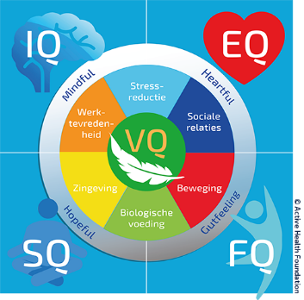
 |  | Persoonsgegevens
Voornaam
Achternaam
Geboortedatum (dd-mm-jjjj)
Geslacht
Lengte (in cm)
Gewicht (in kg)
 |  | Vragenlijst Leefstijlcirkel
Hieronder staan een aantal beweringen waarbij je met een cijfer aangeeft in hoeverre de bewering op jou van toepassing is. Het cijfer 1 geeft aan dat de bewering beslist niet van toepassing is en het cijfer 10 helemaal van toepassing. Er is geen goed of fout antwoord. Tracht uw antwoord zoveel mogelijk op gevoel en intuitie te geven (gemiddeld tijdsduur invullen 5 min). Op het werkblad "Toelichting" zie je jouw profiel.
 | Bewering | . | .. | Score
1 | Ik weet welke waarden voor mij belangrijk zijn en leef hier ook naar
2 | Ik ben bezig met dingen die mij inspireren (voeden)
3 | Ik voel me kalm, stabiel en zelfverzekerd
4 | Ik weet wat belangrijk voor mij is
5 | Ik ben gelukkig en tevreden met mijn leven
6 | Ik sta regelmatig stil bij vragen als: hoe is het nu echt met mij?
7 | Ik raak niet snel uit mijn evenwicht of van mijn stuk
8 | Ik ben positief ingesteld en denk vaak in mogelijkheden
9 | Ik weet wat mijn kwaliteiten, valkuilen en uitdagingen zijn
10 | Ik voel mij begrepen (door anderen)
11 | Ik haal voldoening uit mijn werk
12 | Ik ga flexibel om met veranderingen op het werk
13 | De omgeving waarin ik werk inspireert mij
14 | De sfeer op mijn werk/afdeling is goed
15 | Ik verwacht in de toekomst hetzelfde werk te kunnen blijven doen
16 | Ik voel mij gewaardeerd op het werk
17 | Ik kan zelf bepalen hoe ik mijn werk aanpak
18 | Ik kan mijn kwaliteiten en vaardigheden kwijt in mijn werk
19 | Ik ervaar op mijn werk geen stress op dit moment
20 | Ik krijg de ruimte en mogelijkheden om mij te blijven ontwikkelen
21 | Ik herken stresssignalen bij mij
22 | Als ik thuiskom, kan ik mijn werk loslaten
23 | Ik ga flexibel om met veranderingen in mijn leven
24 | Ik kom in het dagelijks leven voldoende tot ontspanning
25 | Ik ervaar geen stress op dit moment
26 | Ik kan effectief omgaan met mijn gevoelens en emoties
27 | Ik kan mijn werk ondanks de drukte goed aan
28 | Ik ervaar een goede balans tussen mijn werk en privéleven
29 | Ik ben niet gevoelig voor stress
30 | Ik heb de hele dag door voldoende energie
31 | In het contact met anderen kan ik mezelf blijven
32 | Ik heb gezonde relaties thuis en in mijn omgeving.
33 | Met andere mensen communiceer ik met respect. Ik luister actief wanneer anderen praten
34 | Men beschrijft mij als meelevend, vriendelijk en attent
35 | Ik leg makkelijk contact
36 | De sociale contacten met mijn collega's op het werk zijn goed
37 | Ik heb regelmatig contact met mijn vrienden en/of familie
38 | Ik heb goed contact met mijn leidinggevende
39 | Als er iets is kunnen mensen altijd op mij rekenen
40 | Ik ben mij bewust van mijn emoties en gevoelens
41 | Ik eet zeker 500 gram groente/fruit op een dag
42 | Ik eet nauwelijks tot geen tussendoortjes op een dag
43 | Ik eet zoveel mogelijk onbewerkt en biologisch voedsel
44 | Ik drink dagelijks 1,5 tot 2 liter water per dag
45 | Ik rook niet
46 | Ik ben tevreden met mijn lichaam
47 | ik drink niet of nauwelijks (gemiddeld niet meer dag 1 glas alcohol per dag)
48 | Ik slaap minimaal 7 uur per nacht per nacht
49 | Ik word in de ochtend uitgerust wakker
50 | Ik gebruik regelmatig voedingssupplementen of vitamines
51 | Ik zit op een dag niet meer dan 6 uur
52 | Na 30 minuten zitten, sta ik even op en beweeg wat
53 | Ik besteed minimaal 2x per week tijd en aandacht aan kracht- en spierversterkende activiteiten
54 | Ik beweeg minimaal 150 minuten per week matig intensief (wandelen, fietsen, huishouden, tuinieren)
55 | Ik kan op mijn werk ook staand werken
56 | Ik ben vaak actief bezig, ik kan niet goed niets doen
57 | Mijn conditie is goed
58 | Ik geef mijn energieniveau een 7 of hoger
59 | Ik ben gezond en sta niet onder behandeling van een dokter
60 | Ik heb iedere dag stoelgang
61 | Ik besef dat ik zelf verantwoordelijk ben voor de kwaliteit van mijn leven
62 | Ik neem zelf de regie over mijn gezondheid en vitaliteit
63 | Ik richt mij vooral op die dingen waar ik invloed op heb
64 | Ik realiseer doelen die ik mij stel
65 | Ik kan mij doelen stellen waar ik warm voor loop
66 | Als het niet loopt zoals ik wil, zet ik door, probeer het opnieuw
67 | Ik zorg goed voor mezelf
68 | Ik denk in mogelijkheden ipv problemen
69 | Ik durf om hulp te vragen
70 | Mijn leven geeft mij energie

© Active Health Foundation

Toelichting
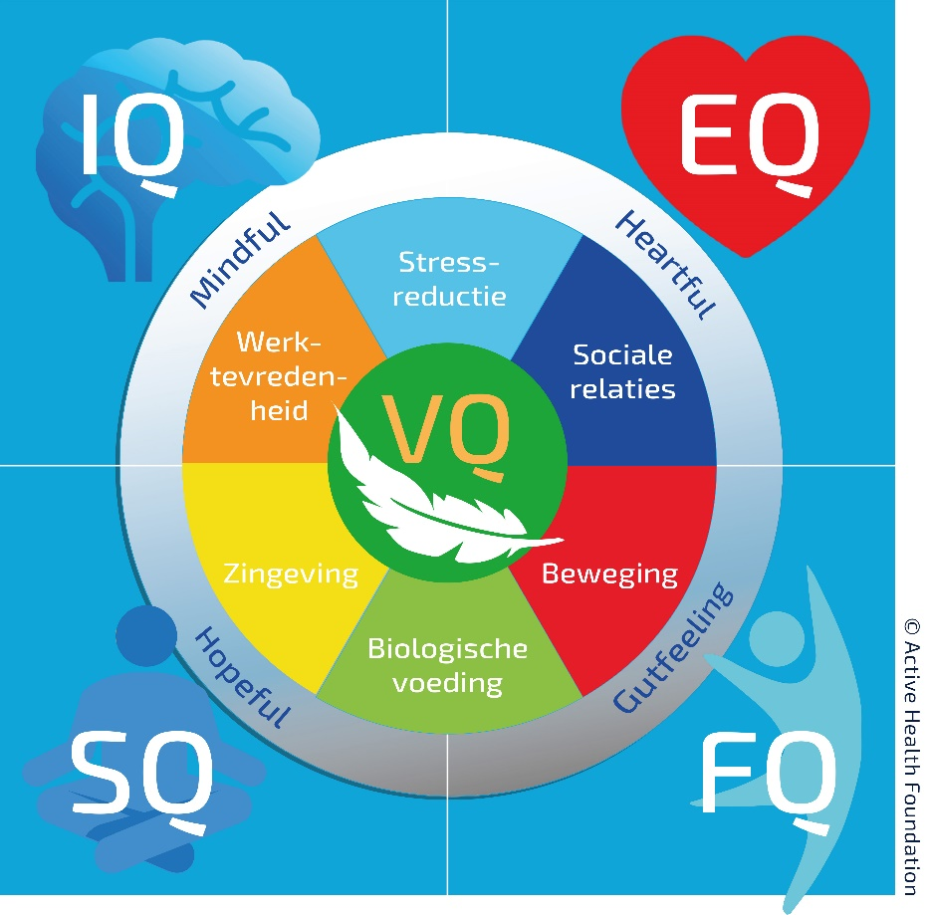
 | Geslacht |  | Leeftijd | jaar
 | Lengte (in cm) | cm | Gewicht (in kg) | kg
 |  |  | Body Mass Index | kg/m2
 | Uitkomst per thema | Veerkracht
Stressreductie | 0 | 0
Sociale relaties | 0 | 0
Beweging | 0 | 0
Biologische Voeding | 0 | 0
Zingeving | 0 | 0
Werktevredenheid | 0 | 0
 | Toelichting vragenlijst Leefstijlcirkel
 | De vragenlijst Leefstijlcirkel is een weergave van hoe je je op dit moment voelt en in welke mate je in balans bent op de verschillende leefstijlonderdelen. Hoe groter jouw veerkracht des te makkelijker kan je omgaan met met een disbalans. De grafiek aan de linkerkant geeft je antwoorden op de beweringen weer. Wanneer je op alle thema's optimaal scoort, zie je een paarse 6-hoek die de grijze cirkel aanraakt. Hetzelfde geldt voor jouw uitkomst op veerkracht. Dit wordt gesymboliseerd door de groene 6-hoek.

 | VQ = Veerkracht Veerkracht zegt iets over of jij je aandacht richt op zaken die je kan beïnvloeden óf dat je je energie richt op zaken die buiten jouw controle vallen. Het zegt ook iets over jouw focus en de mate waarin je eigen regie neemt over hoe jouw leven loopt.

 | Elk thema is geclusterd in een hoofdgroep (IQ, SQ, FQ, EQ) omdat thema's aan elkaar verbonden zijn. Hieronder tref je per hoofdgroep jouw score en een bijpassende toelichting aan.

IQ - werktevredenheid en stress Geeft het werk dat je doet en/of de organisatie/afdeling waar je werkt je voldoening en kun je je kwaliteiten kwijt in je werk? Ben je een piekeraar of kun je ervaren stress goed loslaten? | FQ - beweging en biologische voeding Voeding dat puur en onbewerkt is en voldoende beweging geven je energie, kracht en levenslust. Datgene wat je dagelijks in je mond stopt: is dat calorierijke vullling of energiegevende voeding? Doe jij de boodschappen met de auto of kies jij liever voor fietsen in de frisse buitenlucht?

 | % | % verschil
IQ | 0% | 100%
SQ | 0% | 100%
VQ | 0% | 100%
EQ | 0% | 100%
FQ | 0% | 100%

SQ - zingeving en biologische voeding Je levenshouding bepaalt voor een groot deel je gezondheid en vitaliteit. Hoe sta je in het leven: zie jij een halfvol of een halfleeg glas? Welke dingen in het leven voeden jouw levenslust? Wat geeft jouw leven zin? | EQ - sociale relaties en stressreductie In welke mate ben jij in contact met jezelf, met je gevoelen en emoties? Wat is de kwaliteit van je relaties met anderen zoals vrienden, familie en collega’s? Kun je effectief omgaan met emoties en stressvolle ervaringen doorleven, accepteren en loslaten?

De betekenis van de woorden in de grijze cirkel: |  |  | Active Health Foundation
Mindful = met volle aandacht de dingen doen |  |  | Folkert Elsingastraat 38
Heartful = je hart durven volgen en vanuit je hart de dingen doen |  |  | 3067 NW Rotterdam
Gutfeeling = durven luisteren naar je intuïtie
Hopeful = met (zelf)compassie en hoopvol/positief in het leven staan |  |  | Postbus 8234
 |  |  | 3009 AE Rotterdam
Als je deze 4 elementen meeneemt in jouw manier van leven dan zal je meer geluk en gezondheid ervaren.
De begrippen zijn niet gebonden aan een Quotiënt. |  |  | info@activehealthfoundation.org
 |  |  | 088 - 28 66 000
© Active Health Foundation

